Chi tiết địa chất
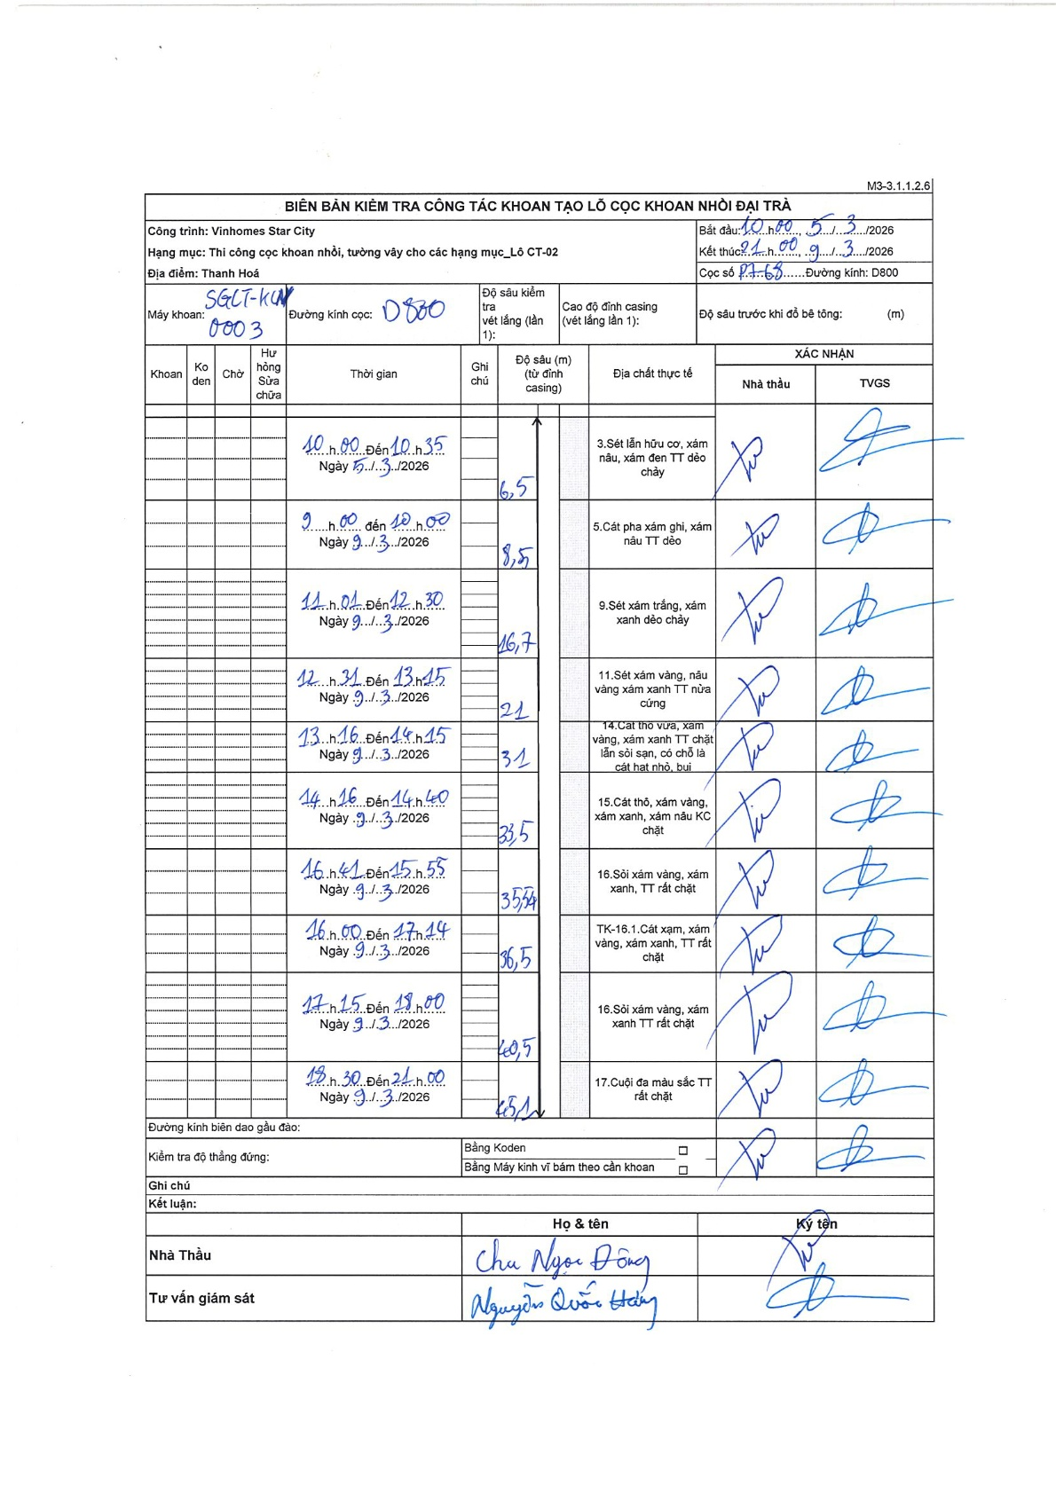
Dự án | Star City Thanh Hóa
Hạng mục | Thi công cọc khoan nhồi, tường vây cho các hạng mục_Lô CT-02
Tên bộ phận | Lô CT-02
Số hiệu cọc | P7-68
Tên Máy khoan | SGC-KCN0003
Đường kính | D800
Bắt đầu thi công | 10:00 05/03/2026
Kết thúc thi công | 21:00 09/03/2026

Địa chất TT | Đường kính | Mô tả lớp thiết kế | Từ (h) | Đến (h) | Cao độ từ | Cao độ đến | T.Gian (h) | Dài (m) | V (m/h) | Ghi chú
1 | D800 | Sét lẫn hữu cơ, xám nâu, xám đen TT dẻo chảy | 10:00 05/03/2026 | 10:35 05/03/2026 | 0 | -6.5 | 0.58 | 6.5 | 11.14
2 | D800 | Cát pha xám ghi, xám nâu TT dẻo | 09:00 09/03/2026 | 10:00 09/03/2026 | -6.5 | -8.5 | 1 | 2 | 2
3 | D800 | Sét xám trắng, xám xanh dẻo chảy | 11:01 09/03/2026 | 12:30 09/03/2026 | -8.5 | -16.7 | 1.48 | 8.2 | 5.53
4 | D800 | Sét xám vàng, nâu vàng xám xanh TT nửa cứng | 12:31 09/03/2026 | 13:15 09/03/2026 | -16.7 | -21 | 0.73 | 4.3 | 5.86
5 | D800 | Cát thô vừa, xám vàng, xám xanh TT chặt lẫn sỏi sạn, có chỗ là cát hạt nhỏ, bụi | 13:16 09/03/2026 | 14:15 09/03/2026 | -21 | -31 | 0.98 | 10 | 10.17
6 | D800 | Cát thô, xám vàng, xám xanh, xám nâu KC chặt | 14:16 09/03/2026 | 14:40 09/03/2026 | -31 | -33.5 | 0.4 | 2.5 | 6.25
7 | D800 | Sỏi xám vàng, xám xanh, TT rất chặt | 14:41 09/03/2026 | 15:55 09/03/2026 | -33.5 | -35.5 | 1.23 | 2 | 1.62
8 | D800 | Cát xám, xám vàng, xám xanh, TT rất chặt | 16:00 09/03/2026 | 17:14 09/03/2026 | -35.5 | -36.5 | 1.23 | 1 | 0.81
9 | D800 | Sỏi xám vàng, xám xanh TT rất chặt | 17:15 09/03/2026 | 18:00 09/03/2026 | -36.5 | -40.5 | 0.75 | 4 | 5.33
10 | D800 | Cuội đá màu sắc TT rất chặt | 18:30 09/03/2026 | 21:00 09/03/2026 | -40.5 | -45.1 | 2.5 | 4.6 | 1.84

ẢNH BIÊN BẢN GỐC

